Bug_Report

Defect ID | Defect Summary (краткое описание дефекта) | Defect Description (описание дефекта) | Steps to reproduce, STR (шаги воспроизведения) | Severity (важность) | Priority (срочность) | Reproducibility (воспроизводимость) | Symptom (симптом) | Comments /Screen shot | Возможность «обойти баг» (work around) | Статус (Status)
app_001 | При введении допустимых данных невозможно зарегистрироваться. Сообщения "Спасибо зо регистрацию" - нет. Пустая страница. | При введении допустимых данных невозможно зарегистрироваться. Сообщения "Спасибо зо регистрацию" - нет. Пустая страница. | Предусловия: | Critical | ASAP | Always | Variance from specs
 |  |  | 1. Запустите приложение http://svyatoslav.biz/testlab/megaform.php

 |  |  | Шаги:
 |  |  | 1. Заполните все доступные обязательные поля в профиле действительными учетными данными
 |  |  | Например:
 |  |  | Фамилия: Смирнов
 |  |  | Имя: Сергей
 |  |  | Отчество Сергеевич
 |  |  | Дата рождения: 01-01-1980
 |  |  | Страна рождения: Беларусь
 |  |  | Регион: Минская область
 |  |  | Город: Минск
 |  |  | Логин: Serge
 |  |  | Пароль1: 12345
 |  |  | Пароль2: 12345
 |  | Expected result: Сообщения "Спасибо зо регистрацию" | Фотография: есть
 |  | Actual Result: Пустая страница | 2. Нажмите на кнопку "Регистрация"
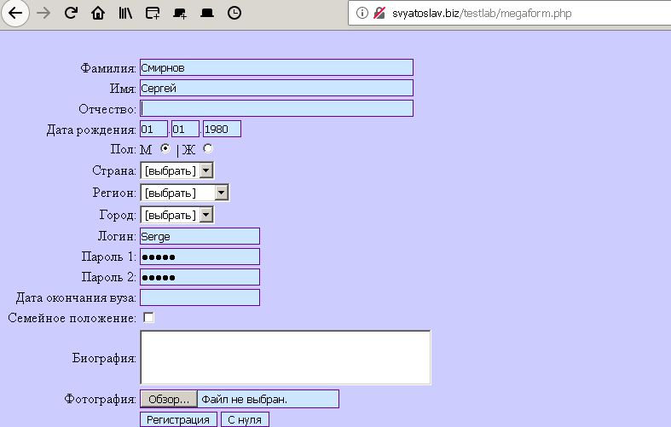
app_002 | Нет поля для ввода e-mail |  |  | Critical | ASAP | Always | Variance from specs

 |  | Expected result:
 |  | Actual Result:
 |  | Requirement:
app_003 | Название поле для ввода "Пароль" названо "Пароль1"

app_004 | Название поле для ввода "Подтверждение пароля" названо "Пароль2"

app_005 | Поля для выбора "Семейное положение" нет

app_006 | Возможно подгрузоть фото более 50Кб

app_007 | В списке регионов (по всем странам) = только Белоруские регионы

app_008 | В списке городов (по всем регионам) = только г.Минск

app_009 | В списке регионов ошибка = "МОгилевская"

app_010 | Возможно ввода даты рождения в будующем

app_011 | Не обязательное для заполнения поле "Отчество" ведает ошибку

app_012 | При нажатии "С нуля" поля не сбрасываются на дефолтные

